상품제안서
샤오미 정밀 드라이버 24 비트 키트 시계 안경 일자 십자 별모양 삼각 육각 Y자 드라이버 | 상품코드: F31506

 |  |  |  |  |  |  | 02-412-0044 | www.easy1.co.kr
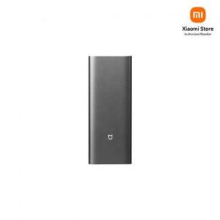

【상세/제작정보】

【인쇄/포장옵션】 | 레이저 / 포장지포장

【공급단가】 | 수량 | 50~ | 100~ | 500~ | 1,000~ | 2,000~
*VAT별도 | 단가 | 23,760원 | 23,540원 | 23,320원 | 23,100원 | 22,880원

【상품 URL】 | https://easy1.co.kr:443/src/goods_detail.php?gdno=31506

